Förklaringar
Lågspänning (om inget MUA):
Alternativet används när värderingen avser intrång med endast lågspänningsledningar och fastighetsägaren är kund till nätbolaget.
Storskogsbruk:
Alternativet måste användas när värdering ska göras enligt Storskogsbruksavtalet.
Ingen grundersättning ska utgå
Alternativet används när ingen grundersättning ska utgå. T.ex. när intrång görs med endast fastighetsägarens egna servisledning .
Endast egen servisledning.
När intrång görs med endast fastighetsägarens egna servisledning ska både alternativet [Lågspänning (om inget MUA)] och alternativet [Ingen grundersättning ska utgå] väljas i mallen.

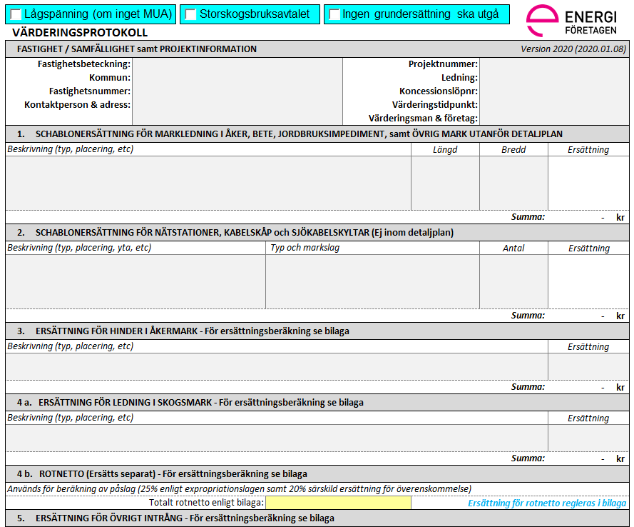

Fastighetsinformation:
Här anges uppgifter om den aktuella fastigheten

Fastighetsnr:
Används vid behov för numrering av berörda fastigheter i ett visst projekt.
Projektsinformation:
Här anges uppgifter om det aktuella projektet

Bredd:
Normal schaktbredd är en (1) meter. Om ersättning ej ska utgå för aktuell ledning sätts bredden till noll (0) meter. Redovisning av schaktbredd bör då ske under fältet [Beskrivning].
Beskrivning:
Under rubrikerna "Beskrivning" anges en förklaring till vad som placerats ut som ett komplement till det som visas i kartan.

Nätstationer/kabelskåp/skyltar:
Här anges aktuell typ och markslag avseende placering för den nätstation, kabelskåp eller skylt som ska placeras ut.

74-års åkernorm:
Här redovisas ersättningen som beräknats i avsedd mall (exklusive ExprL 25%). Aktuell värderingsbilaga ska bifogas underlaget.

Rotnetto:
Här anges det totala rotnetto som redovisas i aktuell värderingsbilaga.
Observera att ersättning för enstaka träd beräknad i VP bilaga: Enstaka Träd inte ska föras in i fältet.

Skogsmark:
Här redovisas ersättningen som beräknats i avsedd mall (exklusive ExprL 25%). Aktuell värderingsbilaga ska bifogas underlaget.

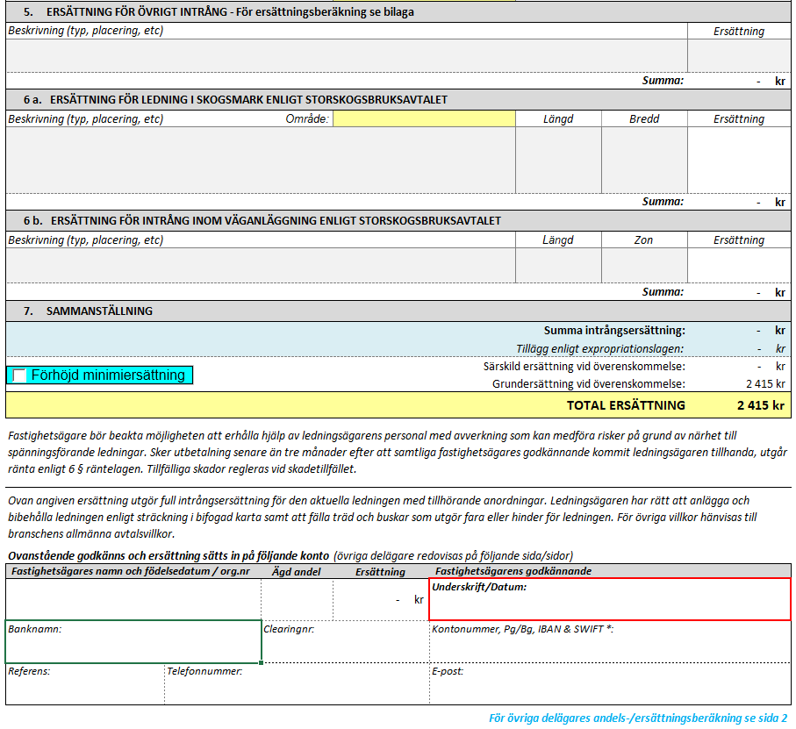
Övrigt intrång:
Här anges beräknad ersättning (exklusive ExprL 25%). Aktuell värderingsbilaga ska bifogas underlaget.
Övrigt intrång:
Här anges förtydliganden avseende de övriga värderingar som gjorts. Exempelvis värderingar inom tomtmark eller inom detaljplan. Värderingsbilagor ska bifogas.

Storskogsbruksavtalet:
Här anges aktuellt prisområde.

Storskogsbruksavtalet (REV):
Här anges vilken zon av väganläggningen som markledning ska placeras inom.
Förhöjd Minimiersättning:
Alternativet används när modellen för förhöjd minimiersättning är aktuell. Om tveksamhet råder måste frågan kontrolleras med ansvarig avdelning på nätbolaget.
Observera att detta inte är ett verktyg för att höja den totala ersättningen till enskilda fastighetsägare.

Intrångersättning:
Blått fält redovisar den del av värderingen som avser intrångsersättning.

Särskild ersättning vid överenskommelse:
Vitt fält redovisar den del av ersättningen som betalas ut som kompensation vid överenskommelse.

w

Information om ägare och ägd andel
Fälten avseende Namn och Födelsedatum (ÅrMånadDag) samt Ägd andel ska vara ifyllda innan underlaget skickas ut till fastighetsägarna.

Namn (födelsedatum)
Anges som:
Förnamn Efternamn (födelsedatum 6 siffror), Organisation (fullständigt org.nummer).
Ägd andel:
Andelen anges som bråktal (t.ex. 1/2).
Genom att samtliga delägares lagfarna andel anges i mallen kommer respektive fastighetsägares andel av ersättningen redovisas under fältet [Ersättning].

